Fitting
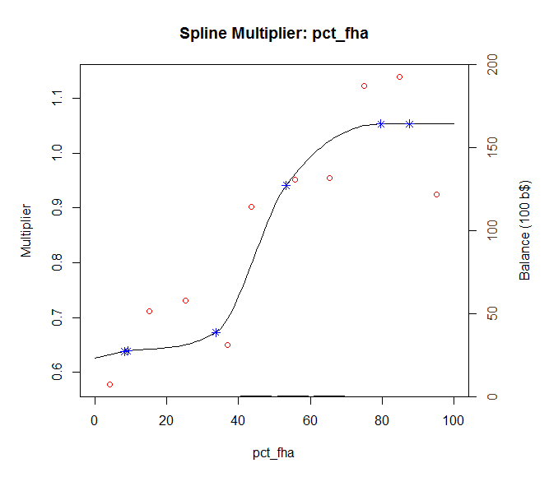
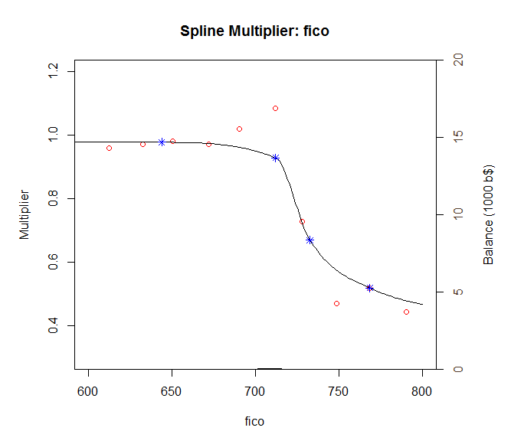
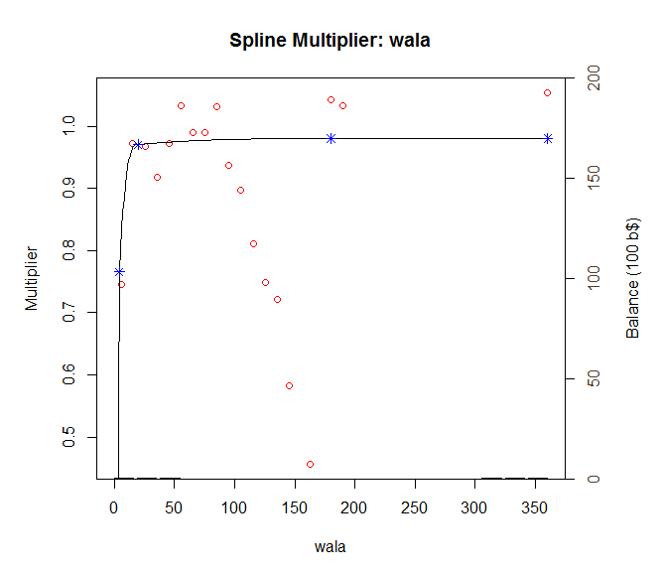
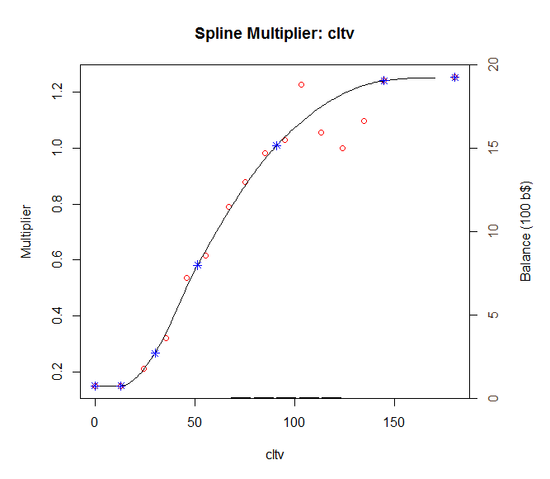
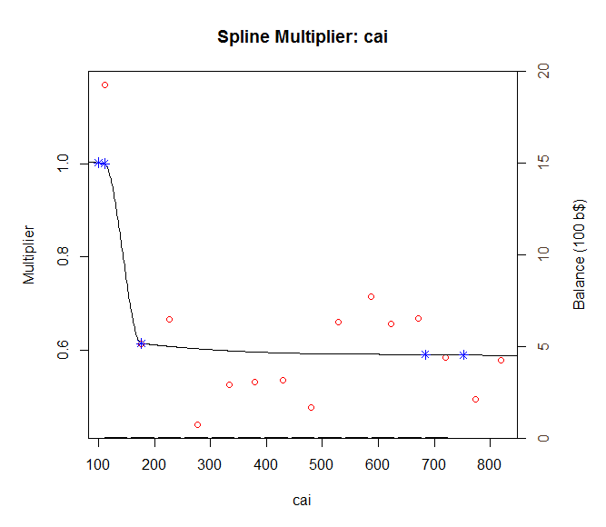
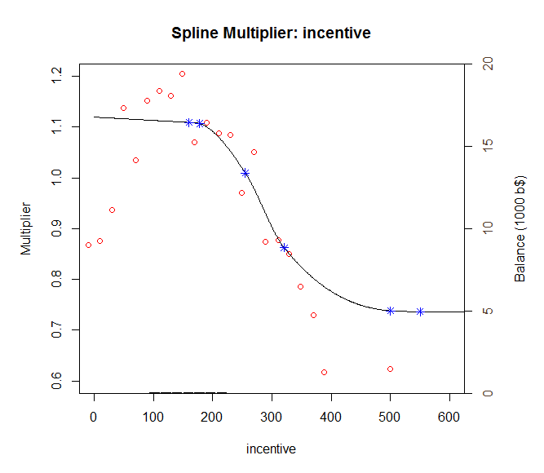
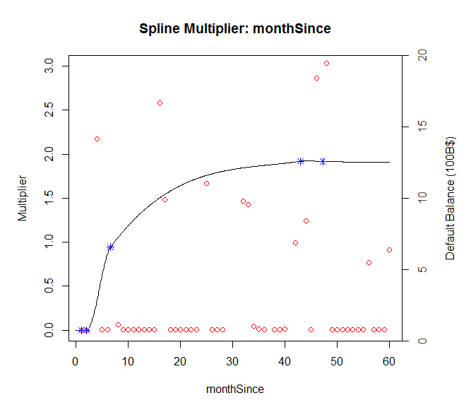
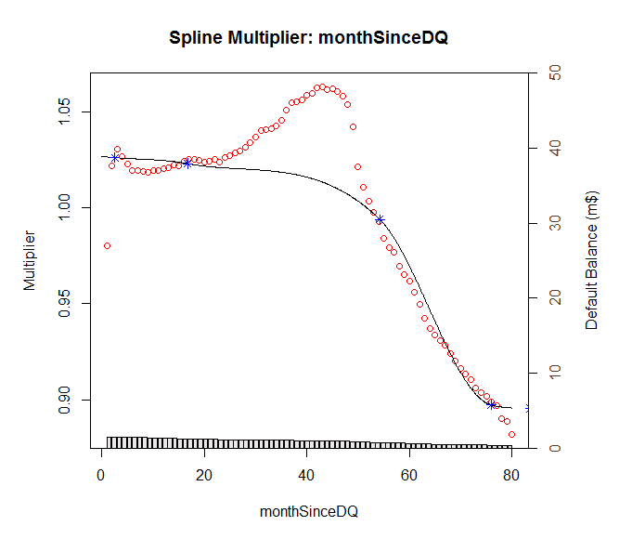
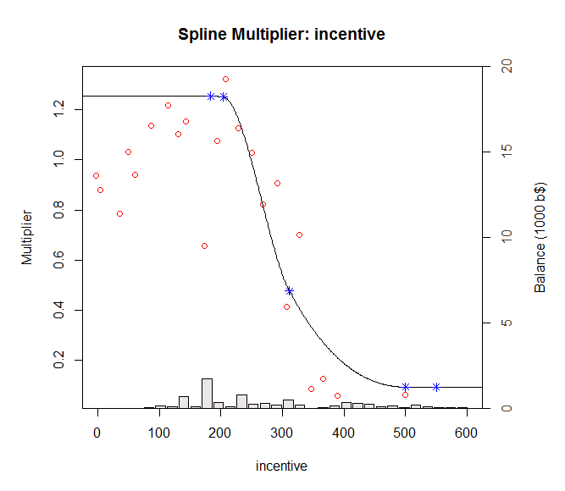
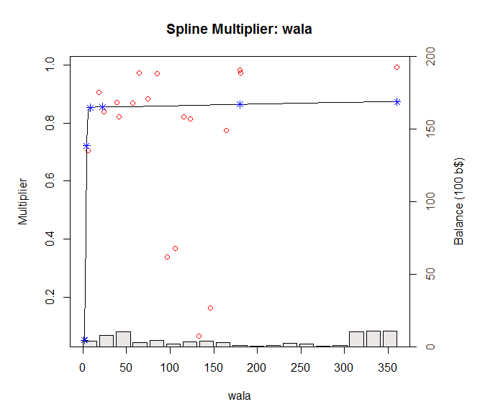
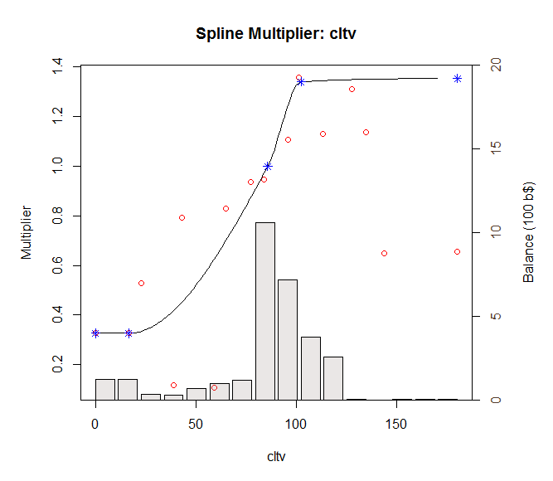
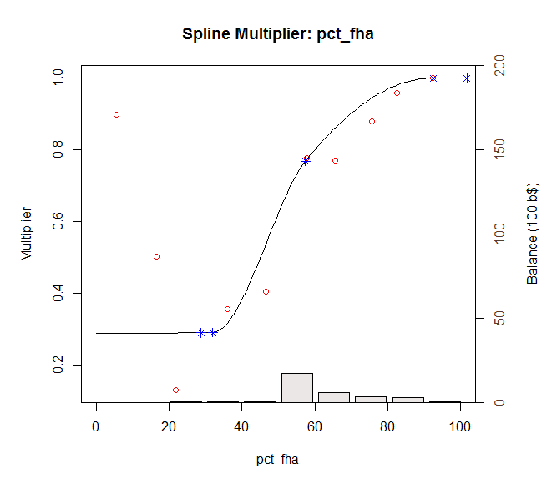

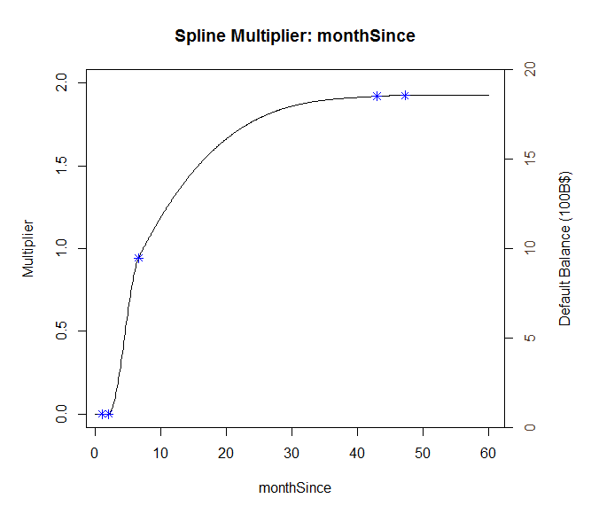
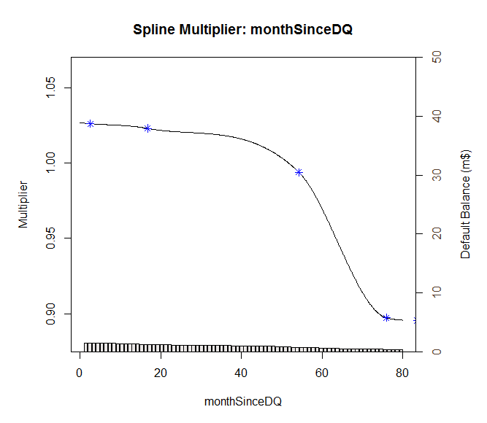
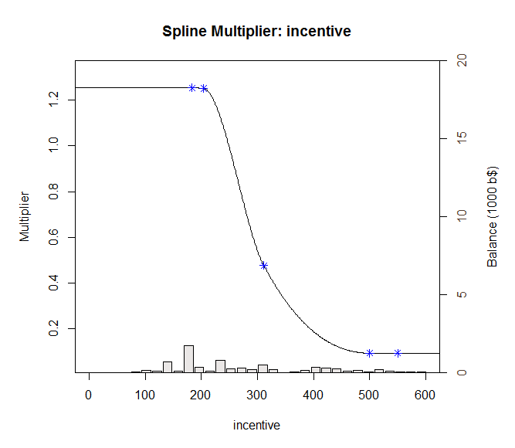
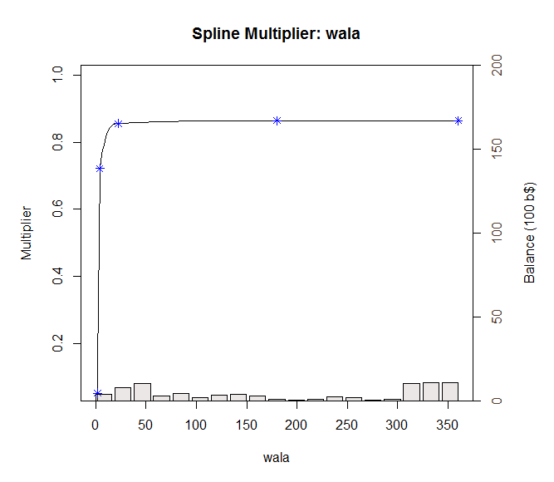
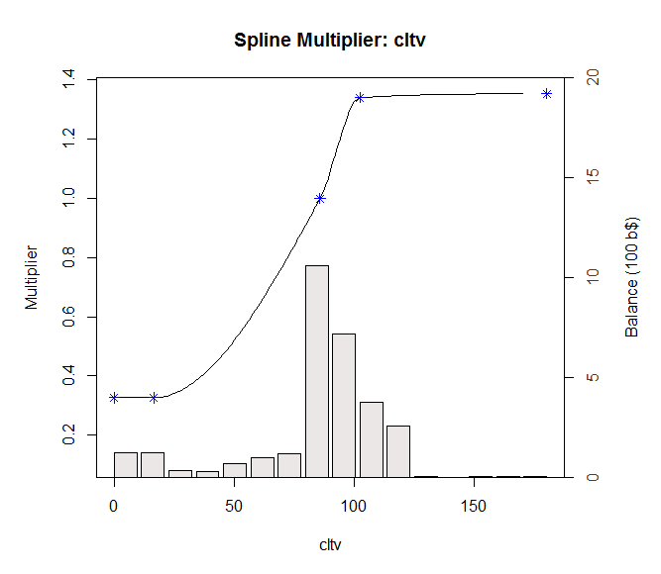
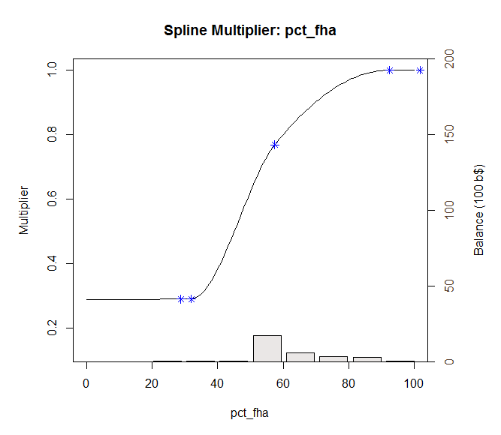

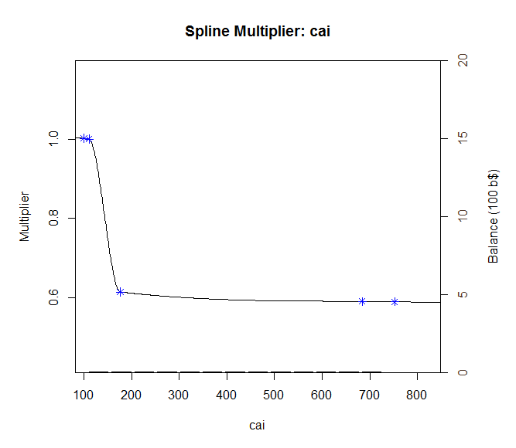

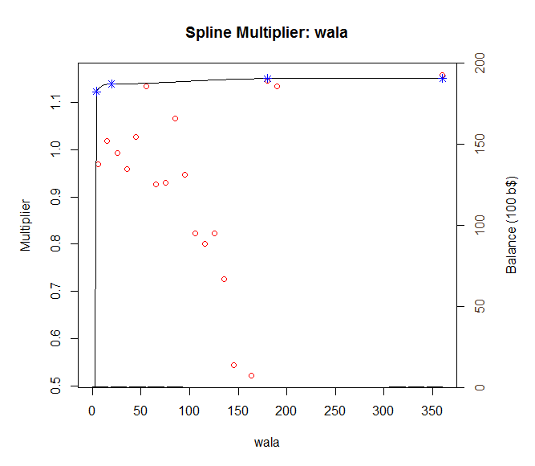
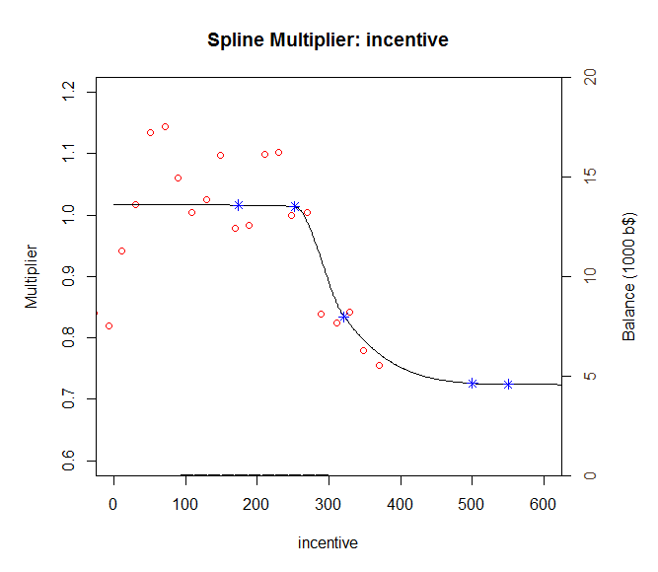
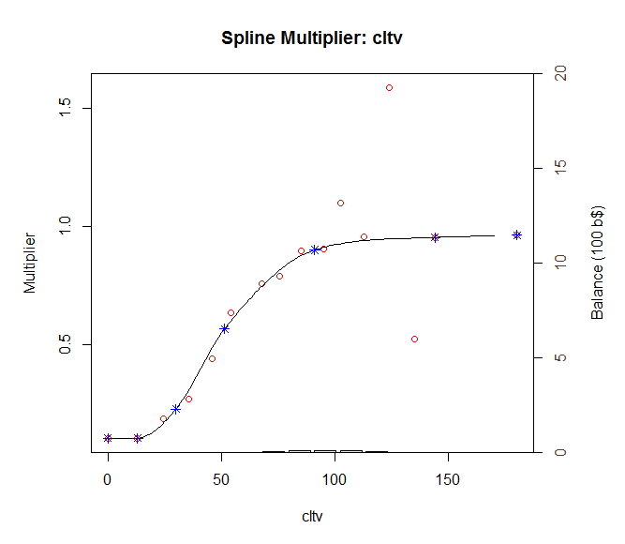
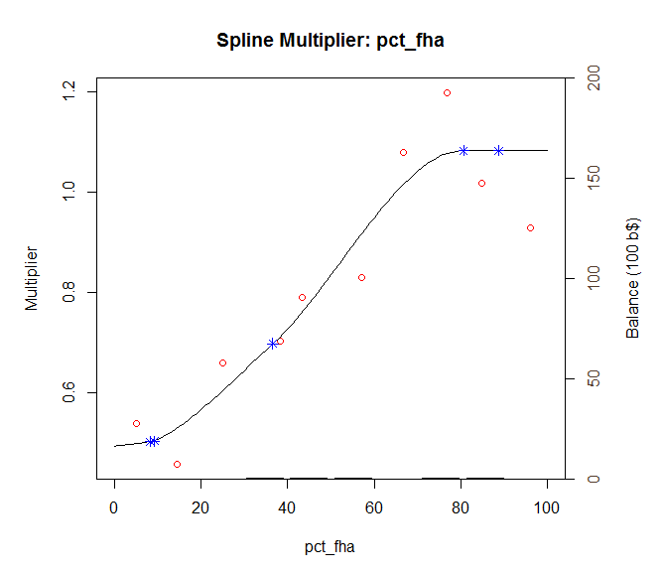
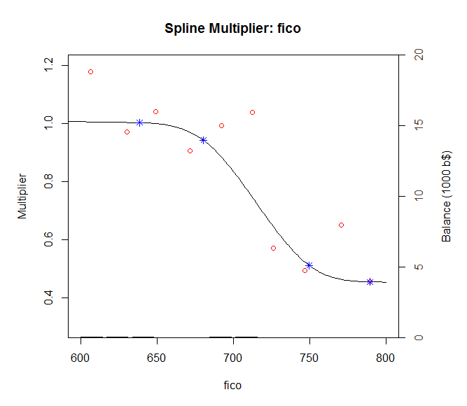
 |  | 0.05 | 48.45
4.70E-05 | 5.64E-02

Tracking
 |  | actual | model 1.0 | model 2.0
[1,] | 2005-11-01 | 3.4289129493 | 3.1 | 2.3282368814 | 0.10818372825 | 1.2114878066 | 1.7229974091 | 1.1346717927 | 0.34145473076
[2,] | 2005-12-01 | 3.9127734015 | 2.7 | 2.4129652641 | 1.4708193235 | 2.249424449
[3,] | 2006-01-01 | 3.6460789776 | 2.3 | 2.3685053282 | 1.811928614 | 1.6321944297
[4,] | 2006-02-01 | 2.7818363221 | 2.3 | 2.2653256855 | 0.23216624131 | 0.26678323772
[5,] | 2006-03-01 | 2.4572992717 | 2.6 | 2.0719146568 | 0.02036349787 | 0.14852130139
[6,] | 2006-04-01 | 1.9343809808 | 2.4 | 1.729946889 | 0.21680107102 | 0.041793297917
[7,] | 2006-05-01 | 1.6921434227 | 2.3 | 2.0329076166 | 0.36948961854 | 0.11612023581
 | actual | model 1.0 | model 2.0
11/1/2005 | 3.4289129493 | 3.1 | 2.3282368814
12/1/2005 | 3.9127734015 | 2.7 | 2.4129652641
1/1/2006 | 3.6460789776 | 2.3 | 2.3685053282
2/1/2006 | 2.7818363221 | 2.3 | 2.2653256855
3/1/2006 | 2.4572992717 | 2.6 | 2.0719146568
4/1/2006 | 1.9343809808 | 2.4 | 1.729946889
5/1/2006 | 1.6921434227 | 2.3 | 2.0329076166
6/1/2006 | 1.4238484171 | 2.1 | 2.1117071352
7/1/2006 | 1.6312896479 | 2 | 2.0841622359
8/1/2006 | 2.2058162952 | 1.9 | 2.2985177643
9/1/2006 | 2.1623327388 | 1.8 | 2.3346695446
10/1/2006 | 2.1165266008 | 2.2 | 2.4638027273
11/1/2006 | 3.2817168696 | 2.4 | 2.5193273238
12/1/2006 | 2.8072341755 | 2.5 | 2.5769610467
1/1/2007 | 2.4886386835 | 2.7 | 2.7740275784
2/1/2007 | 3.2553207687 | 2.9 | 2.5068650072
3/1/2007 | 2.4059077302 | 2.7 | 2.3258771799
4/1/2007 | 2.4102921721 | 2.7 | 2.0798534725
5/1/2007 | 2.0738773872 | 2.8 | 2.2510241767
6/1/2007 | 2.5759361453 | 2.7 | 2.3721989946
7/1/2007 | 2.6601566502 | 2.6 | 2.5376328
8/1/2007 | 2.9397921953 | 2 | 2.6539097482
9/1/2007 | 4.4208838944 | 2 | 2.547292303
10/1/2007 | 3.4502132573 | 2.3 | 2.8542053766
11/1/2007 | 3.6024280708 | 2.6 | 2.9039796365
12/1/2007 | 3.3081831988 | 2.8 | 2.784576309
1/1/2008 | 4.2298510762 | 3.2 | 3.1345860208
2/1/2008 | 3.4797117251 | 3.6 | 3.0017813957
3/1/2008 | 3.464456271 | 4.6 | 2.6739796289
4/1/2008 | 2.8626322512 | 4 | 2.6209139283
5/1/2008 | 2.8458525681 | 3.8 | 2.7885931193
6/1/2008 | 2.0105430591 | 3.9 | 2.0283874216
7/1/2008 | 2.0900282835 | 3.6 | 2.1903123493
8/1/2008 | 1.9833633347 | 2.9 | 2.4946271234
9/1/2008 | 2.9391871986 | 2.7 | 2.794089702
10/1/2008 | 2.5653787729 | 2.7 | 3.0936274697
11/1/2008 | 2.4298588486 | 4.1 | 3.2955001139
12/1/2008 | 4.9254752744 | 3.7 | 4.0061179209
1/1/2009 | 4.5627035189 | 4.4 | 4.1262280621
2/1/2009 | 4.2022862277 | 7.7 | 4.2852408091
3/1/2009 | 4.7202050682 | 8.6 | 3.9919689052
4/1/2009 | 4.0791501739 | 7.9 | 4.2281749894
5/1/2009 | 6.0462564641 | 7.9 | 5.3286617032
6/1/2009 | 4.8156717431 | 8.5 | 5.2477109555
7/1/2009 | 2.4420710429 | 8.2 | 4.7915998151
8/1/2009 | 5.0531760692 | 6.1 | 5.1944352038
9/1/2009 | 6.1763214054 | 6.7 | 6.1380451098
10/1/2009 | 5.7849426991 | 7.1 | 6.2087602882
11/1/2009 | 6.9076205676 | 7.4 | 6.1612895572
1/1/2010 | 5.9847781634 | 7.8 | 5.8457055698
...
[8,] | 2006-06-01 | 1.4238484171 | 2.1 | 2.1117071352 | 0.45718096306 | 0.47314961602
[9,] | 2006-07-01 | 1.6312896479 | 2 | 2.0841622359 | 0.13594732376 | 0.20509358094
[10,] | 2006-08-01 | 2.2058162952 | 1.9 | 2.2985177643 | 0.093523606416 | 0.0085935623765
[11,] | 2006-09-01 | 2.1623327388 | 1.8 | 2.3346695446 | 0.13128501358 | 0.029699974634
[12,] | 2006-10-01 | 2.1165266008 | 2.2 | 2.4638027273 | 0.0069678083688 | 0.120600708
[13,] | 2006-11-01 | 3.2817168696 | 2.4 | 2.5193273238 | 0.77742463819 | 0.58123781966
[14,] | 2006-12-01 | 2.8072341755 | 2.5 | 2.5769610467 | 0.094392838584 | 0.053025713825
[15,] | 2007-01-01 | 2.4886386835 | 2.7 | 2.7740275784 | 0.044673606132 | 0.081446821366
[16,] | 2007-02-01 | 3.2553207687 | 2.9 | 2.5068650072 | 0.12625284867 | 0.56018602685
[17,] | 2007-03-01 | 2.4059077302 | 2.7 | 2.3258771799 | 0.086490263161 | 0.0064048889806
[18,] | 2007-04-01 | 2.4102921721 | 2.7 | 2.0798534725 | 0.083930625558 | 0.10918973418
[19,] | 2007-05-01 | 2.0738773872 | 2.8 | 2.2510241767 | 0.52725404886 | 0.031380985029
[20,] | 2007-06-01 | 2.5759361453 | 2.7 | 2.3721989946 | 0.01539184004 | 0.041508826578
[21,] | 2007-07-01 | 2.6601566502 | 2.6 | 2.5376328 | 0.0036188225635 | 0.015012093863
[22,] | 2007-08-01 | 2.9397921953 | 2 | 2.6539097482 | 0.88320937039 | 0.081728773593
[23,] | 2007-09-01 | 4.4208838944 | 2 | 2.547292303 | 5.8606788303 | 3.5103454515
[24,] | 2007-10-01 | 3.4502132573 | 2.3 | 2.8542053766 | 1.3229905373 | 0.35522539387
[25,] | 2007-11-01 | 3.6024280708 | 2.6 | 2.9039796365 | 1.0048620372 | 0.4878302154
[26,] | 2007-12-01 | 3.3081831988 | 2.8 | 2.784576309 | 0.25825016349 | 0.27416417496
[27,] | 2008-01-01 | 4.2298510762 | 3.2 | 3.1345860208 | 1.0605932392 | 1.1996055417
[28,] | 2008-02-01 | 3.4797117251 | 3.6 | 3.0017813957 | 0.014469269081 | 0.2284173997
[29,] | 2008-03-01 | 3.464456271 | 4.6 | 2.6739796289 | 1.2894595604 | 0.62485332181
[30,] | 2008-04-01 | 2.8626322512 | 4 | 2.6209139283 | 1.2936053959 | 0.058427747624
[31,] | 2008-05-01 | 2.8458525681 | 3.8 | 2.7885931193 | 0.91039732182 | 0.0032786444754
[32,] | 2008-06-01 | 2.0105430591 | 3.9 | 2.0283874216 | 3.5700475314 | 0.00031842127114
[33,] | 2008-07-01 | 2.0900282835 | 3.6 | 2.1903123493 | 2.2800145846 | 0.010056893862
[34,] | 2008-08-01 | 1.9833633347 | 2.9 | 2.4946271234 | 0.84022277612 | 0.26139066163
[35,] | 2008-09-01 | 2.9391871986 | 2.7 | 2.794089702 | 0.057210515995 | 0.021053283521
[36,] | 2008-10-01 | 2.5653787729 | 2.7 | 3.0936274697 | 0.018122874775 | 0.27904668558
[37,] | 2008-11-01 | 2.4298588486 | 4.1 | 3.2955001139 | 2.7893714656 | 0.74933480011
[38,] | 2008-12-01 | 4.9254752744 | 3.7 | 4.0061179209 | 1.5017896481 | 0.84521794335
[39,] | 2009-01-01 | 4.5627035189 | 4.4 | 4.1262280621 | 0.026472435077 | 0.1905108244
[40,] | 2009-02-01 | 4.2022862277 | 7.7 | 4.2852408091 | 12.234001633 | 0.006881462567
[41,] | 2009-03-01 | 4.7202050682 | 8.6 | 3.9919689052 | 15.052808713 | 0.53032790907
[42,] | 2009-04-01 | 4.0791501739 | 7.9 | 4.2281749894 | 14.598893393 | 0.02220839563
[43,] | 2009-05-01 | 6.0462564641 | 7.9 | 5.3286617032 | 3.4363650971 | 0.51494224082
[44,] | 2009-06-01 | 4.8156717431 | 8.5 | 5.2477109555 | 13.574274705 | 0.18665788108
[45,] | 2009-07-01 | 2.4420710429 | 8.2 | 4.7915998151 | 33.153745875 | 5.5202854514
[46,] | 2009-08-01 | 5.0531760692 | 6.1 | 5.1944352038 | 1.0958403421 | 0.019954143113
[47,] | 2009-09-01 | 6.1763214054 | 6.7 | 6.1380451098 | 0.27423927043 | 0.0014650748079
[48,] | 2009-10-01 | 5.7849426991 | 7.1 | 6.2087602882 | 1.7293757048 | 0.17962134889
[49,] | 2009-11-01 | 6.9076205676 | 7.4 | 6.1612895572 | 0.2424375055 | 0.55700997697
[51,] | 2010-01-01 | 5.9847781634 | 7.8 | 5.8457055698 | 3.2950303161 | 0.01934118629
[52,] | 2010-02-01 | 7.3154077485 | 6.9 | 6.1627291888 | 0.17256359749 | 1.3286678619
[53,] | 2010-03-01 | 6.5719590459 | 6.6 | 5.5960920013 | 0.00078629510462 | 0.95231648882
[54,] | 2010-04-01 | 5.8013674024 | 6.5 | 5.0120375164 | 0.48808750637 | 0.62304166905
[55,] | 2010-05-01 | 7.2420547084 | 6.3 | 4.8831030443 | 0.88746707367 | 5.5646529538
[56,] | 2010-06-01 | 5.9808140567 | 5.7 | 5.2369550874 | 0.078856534421 | 0.55332616616
[57,] | 2010-07-01 | 4.3724988916 | 6.2 | 5.3794981684 | 3.3397603012 | 1.0140475435
[58,] | 2010-08-01 | 7.3741419395 | 6.8 | 5.0919746683 | 0.32963896675 | 5.2082874539
[59,] | 2010-09-01 | 5.298237513 | 6.8 | 5.2889237998 | 2.2552905675 | 8.6745252215E-05
[60,] | 2010-10-01 | 4.9605239171 | 7.3 | 5.425297882 | 5.4731483425 | 0.21601483848
[61,] | 2010-11-01 | 5.4173977698 | 7.5 | 5.7181048738 | 4.3372320494 | 0.090424762442
[62,] | 2010-12-01 | 8.2772253462 | 7.3 | 5.8845235461 | 0.95496937723 | 5.7250219043
[63,] | 2011-01-01 | 4.0792492347 | 7.1 | 4.520302448 | 9.1249351862 | 0.19452793695
[64,] | 2011-02-01 | 5.1147885372 | 5.9 | 4.722798051 | 0.61655704126 | 0.15365654131
[65,] | 2011-03-01 | 3.4779192031 | 5.8 | 4.5403517877 | 5.3920592274 | 1.1287629969
[66,] | 2011-04-01 | 3.2595327693 | 5.2 | 3.8320475308 | 3.7654130735 | 0.32777315221
[67,] | 2011-05-01 | 2.5464616723 | 5.3 | 4.0017927959 | 7.5819733223 | 2.1179886794
[68,] | 2011-06-01 | 3.192378597 | 4.6 | 4.2517250645 | 1.9813980143 | 1.1222149383
[69,] | 2011-07-01 | 2.7840753259 | 5.1 | 4.3474637093 | 5.3635070961 | 2.4441832373
[70,] | 2011-08-01 | 4.2902867395 | 5.5 | 4.8216508246 | 1.4634061726 | 0.28234779085
[71,] | 2011-09-01 | 6.025776677 | 5.3 | 5.0711520337 | 0.52675178494 | 0.91130820961
[72,] | 2011-10-01 | 5.1904453412 | 6.2 | 4.9365371731 | 1.0192006091 | 0.064469357819
[73,] | 2011-11-01 | 4.5501382814 | 6.7 | 5.1079087984 | 4.6219054091 | 0.31110794958
[74,] | 2011-12-01 | 3.9643533072 | 6.7 | 4.9467554933 | 7.4837628276 | 0.96511405527
[75,] | 2012-01-01 | 4.0454208143 | 6.9 | 5.0974109785 | 8.1486223275 | 1.1066833056
[76,] | 2012-02-01 | 3.6550183542 | 6.9 | 5.1370917208 | 10.529905882 | 2.1965414639
[77,] | 2012-03-01 | 3.506370422 | 6.9 | 4.6084077247 | 11.516721713 | 1.2144862167
[78,] | 2012-04-01 | 3.9454263498 | 6.6 | 4.2649466799 | 7.0467612644 | 0.10209324136
[79,] | 2012-05-01 | 3.3184917474 | 5.9 | 4.529752427 | 6.6641848584 | 1.467152434
[80,] | 2012-06-01 | 4.3788594768 | 5.4 | 4.6741471887 | 1.0427279681 | 0.087194832805
[81,] | 2012-07-01 | 3.7516007286 | 5.5 | 4.462117896 | 3.0569000122 | 0.50483464518
[82,] | 2012-08-01 | 4.5742798844 | 5.9 | 4.7926200371 | 1.757533825 | 0.047672422294
[83,] | 2012-09-01 | 5.0501800077 | 6 | 4.7259699875 | 0.90215801773 | 0.10511213721
[84,] | 2012-10-01 | 5.0762727176 | 5.8 | 5.1025749742 | 0.5237811793 | 0.00069180870453
[85,] | 2012-11-01 | 5.1739161209 | 5.9 | 5.1539274539 | 0.52719779944 | 0.00039954680864
[86,] | 2012-12-01 | 5.3802537501 | 6 | 5.0905447666 | 0.38408541432 | 0.083931295098
[87,] | 2013-01-01 | 5.5336870837 | 5.8 | 5.4713351788 | 0.070922569371 | 0.0038877600498
[88,] | 2013-02-01 | 6.0239474943 | 5.8 | 5.2920457524 | 0.050152480225 | 0.53568015994
[89,] | 2013-03-01 | 3.9668977663 | 5.5 | 4.8388407146 | 2.3504024591 | 0.76028450523
[90,] | 2013-04-01 | 4.0671090625 | 5 | 4.463630093 | 0.87028550134 | 0.15722892765
[91,] | 2013-05-01 | 4.5091333179 | 4.8 | 4.441107632 | 0.084603426763 | 0.0046274939358
[92,] | 2013-06-01 | 4.6108568656 | 4.8 | 4.3504506873 | 0.035775125302 | 0.067811377665
[93,] | 2013-07-01 | 5.3536749962 | 4.5 | 4.928932064 | 0.72876099909 | 0.18040655844
[94,] | 2013-08-01 | 4.9968321082 | 3.5 | 4.9090257908 | 2.24050636 | 0.0077099493637
[95,] | 2013-09-01 | 4.9162896396 | 2.9 | 4.8855469245 | 4.0654239109 | 0.0009451145326
[96,] | 2013-10-01 | 5.0549239284 | 2.8 | 4.6929271109 | 5.0846819228 | 0.1310416959
[97,] | 2013-11-01 | 4.0640976058 | 2.7 | 4.5337858181 | 1.8607622782 | 0.2206070168
[98,] | 2013-12-01 | 4.0248765108 | 3.1 | 4.6793581177 | 0.85539656031 | 0.42834617375
[99,] | 2014-01-01 | 4.6353135403 | 3.1 | 4.9487539143 | 2.3571876671 | 0.098244868071
[100,] | 2014-02-01 | 4.4481321806 | 2.8 | 4.5649935061 | 2.7163396846 | 0.013656569394
[101,] | 2014-03-01 | 3.0454018843 | 2.9 | 4.0283606147 | 0.021141707963 | 0.9662078656
[102,] | 2014-04-01 | 5.0320245939 | 3.1 | 3.7934153267 | 3.7327190314 | 1.5341529168
[103,] | 2014-05-01 | 4.7359527416 | 3.1 | 3.36556326 | 2.6763413726 | 1.8779673313
[104,] | 2014-06-01 | 3.8857968914 | 3 | 3.3686180588 | 0.78463613289 | 0.26747394495
[105,] | 2014-07-01 | 4.3345528232 | 3.2 | 3.6177332105 | 1.2872101087 | 0.51383035726
[106,] | 2014-08-01 | 3.8604971085 | 3.3 | 3.5558922683 | 0.31415700861 | 0.092784108686
[107,] | 2014-09-01 | 3.6945924606 | 3.3 | 3.8125326096 | 0.15570320997 | 0.013909878749
[108,] | 2014-10-01 | 3.9629759872 | 3.3 | 3.900135132 | 0.43953715959 | 0.0039489730861
[109,] | 2014-11-01 | 4.1619475589 | 3.2 | 3.6333902599 | 0.92534310599 | 0.27937281831
[110,] | 2014-12-01 | 3.6797042154 | 3.4 | 4.0656681975 | 0.078234448087 | 0.14896819554
[111,] | 2015-01-01 | 3.8057647063 | 3.6 | 3.8991453199 | 0.042339114375 | 0.0087199389955
[112,] | 2015-02-01 | 3.2453349622 | 3.7 | 3.6779687742 | 0.20672029662 | 0.18717201529
[113,] | 2015-03-01 | 3.030735823 | 4.7 | 3.3584388215 | 2.7864428927 | 0.10738925522
[114,] | 2015-04-01 | 2.6732671835 | 4.5 | 3.048864974 | 3.3369527828 | 0.1410737002
[115,] | 2015-05-01 | 2.6130068078 | 4.2 | 3.0423441241 | 2.5185473921 | 0.18433053117
[116,] | 2015-06-01 | 3.2650335117 | 4.3 | 3.2837881789 | 1.071155632 | 0.00035173754422
[117,] | 2015-07-01 | 2.8230606125 | 3.8 | 3.3544012059 | 0.95441056692 | 0.28232282621
[118,] | 2015-08-01 | 3.4010720402 | 3.5 | 3.2144317527 | 0.0097867412334 | 0.034834596914
[119,] | 2015-09-01 | 3.6073108653 | 3.3 | 3.3855302481 | 0.09443996791 | 0.049186642134
[120,] | 2015-10-01 | 2.8812428622 | 3.5 | 3.4216354468 | 0.38286039554 | 0.2920241455
[121,] | 2015-11-01 | 3.2957071814 | 3.6 | 3.2833318149 | 0.092594119481 | 0.00015314969474
[122,] | 2015-12-01 | 2.7459115914 | 3.7 | 3.509494382 | 0.9102846914 | 0.58305867801
[123,] | 2016-01-01 | 3.6555303432 | 3.5 | 3.3661351889 | 0.024189687659 | 0.083749555329
[124,] | 2016-02-01 | 2.4801073718 | 3.4 | 3.4978996 | 0.84620244744 | 1.0359010197
[125,] | 2016-03-01 | 2.7023928449 | 3.6 | 2.9988910363 | 0.80569860484 | 0.087911177458
[126,] | 2016-04-01 | 2.4813786466 | 3.9 | 2.6156113342 | 2.0124865443 | 0.018018414432
[127,] | 2016-05-01 | 2.4698903844 | 4.1 | 2.6389612955 | 2.657257359 | 0.028584973001
[128,] | 2016-06-01 | 2.5677348651 | 4.1 | 2.0124308913 | 2.3478364436 | 0.30836250331
[129,] | 2016-07-01 | 2.0155029834 | 4.1 | 2.2362970148 | 4.3451278124 | 0.048750004338

